넷마블
2017년 넷마블 - 인성 및 주관식 문제

1. 인성문제는 전형적인 아모레 퍼시픽 류
2. 객관식 문제
1) 다음 중 넷마블에서 만들어진 게임과 회사가 다른것은?
1번: 모두의 마블 - 넷마블 블루
2) 반지의 제왕, 실리말리온, 호빗 이 세개의 책이 출판된 순서를 옳게 배열하시오.
3) 다음 중 이벤트에 대한 정의를 틀리게 말한 사람은?
4) 다음 그래프를 보고 마을을 어디에 배칠하면 좋을지 설명하시오
(지도에 레벨을 의미하는 숫자들이 채워져 있고, 그 레벨 정보를 통해 마을의 위치를 도출하는 방식인듯)
5) 다음 중 기능성 게임으로 적절하지 못한 것은?
1번: 병원 교육
2번: 쓰레기 투기하는 사람 잡기
3번: 군대의 시뮬레이션 교육

6) 다음 단어의 줄임말과 풀 네임과 그 뜻이 맞지 않는 것은? (마케팅 용어, ARP, UV, 등등)
1번: UV(Unique Visitor)
7) 해상도에 대한 설명 중 틀린것은?
8) 다음 상황이 발생 했을 때 기획자의 조취 중 적절한 것은?
1번: 중~고렙 유저들의 복귀율이 매우 낮으며 , 이탈률이 계속 증가하고있다.
2번: 새로 나온 PVP에서 무승부율이 46%이다.
3번: PVP가 시작할때 25%는 이동하지 않고 가만히 있다고 한다.
((이렇게 상황이 주어지고 다양했습니다...이벤트 눈높이를 낮춘다//보상을 높인다 등등..))

9번) 기획의 순서대로 정리하세요
(콘티 -> 설정 기획서 -> 초안 기획서 -> 시스템 기획서 -> 제작 이런형태로 순서 문제도 있었습니다.)
10번) 다음 네모 안에 들어갈 내용은?
if 대미지 적중 공격력 = 자기 스탯 X % 어쩌구... 대미지 = 공격력 - ㅁㅁㅁ (방어력 맞겠져..?) 적중 성공 시 = 피격 else if ㅁㅁㅁ (명중 실패 라고 생각했어요 저는!)

//주관식 문제//
주관식 문제1 당신은 사람이 아무도 안사는 무인도에 표류했습니다. 여기서 어떻게 살아갈지를 써주세요. 1. 어쩌다가 표류했습니까? 2. 그 섬의 구조는 어떤가요? 3. 당신은 무엇을 챙기고 왔었나요? 4. 어떻게 생존하고 구출 계획을 가지고 있나요? 주관식 문제2 당신이 가장 최근에 플레이한 게임에 대해서 알려주세요 (게임 후기담을 글로쓰는 기분이였어요..) 1. 게임 이름 2. 가장 최근 플레이한 날짜 3. 그 게임에 대해 간단하게 소개하기 4. 그 게임의 장점 4.1 라이트 유저 입장 4.2 핵과금러 유저 입장 5. 그 게임의 단점 5.1 라이트 유저 입장 5.2 핵과금러 유저 입장 6. 내가 그 게임을 기획한다면 뭘 하고 싶어요?

2017년 넷마블 - 기획 / 하반기 공채(넷마블 엔투스) - 면접 전 사전 테스트
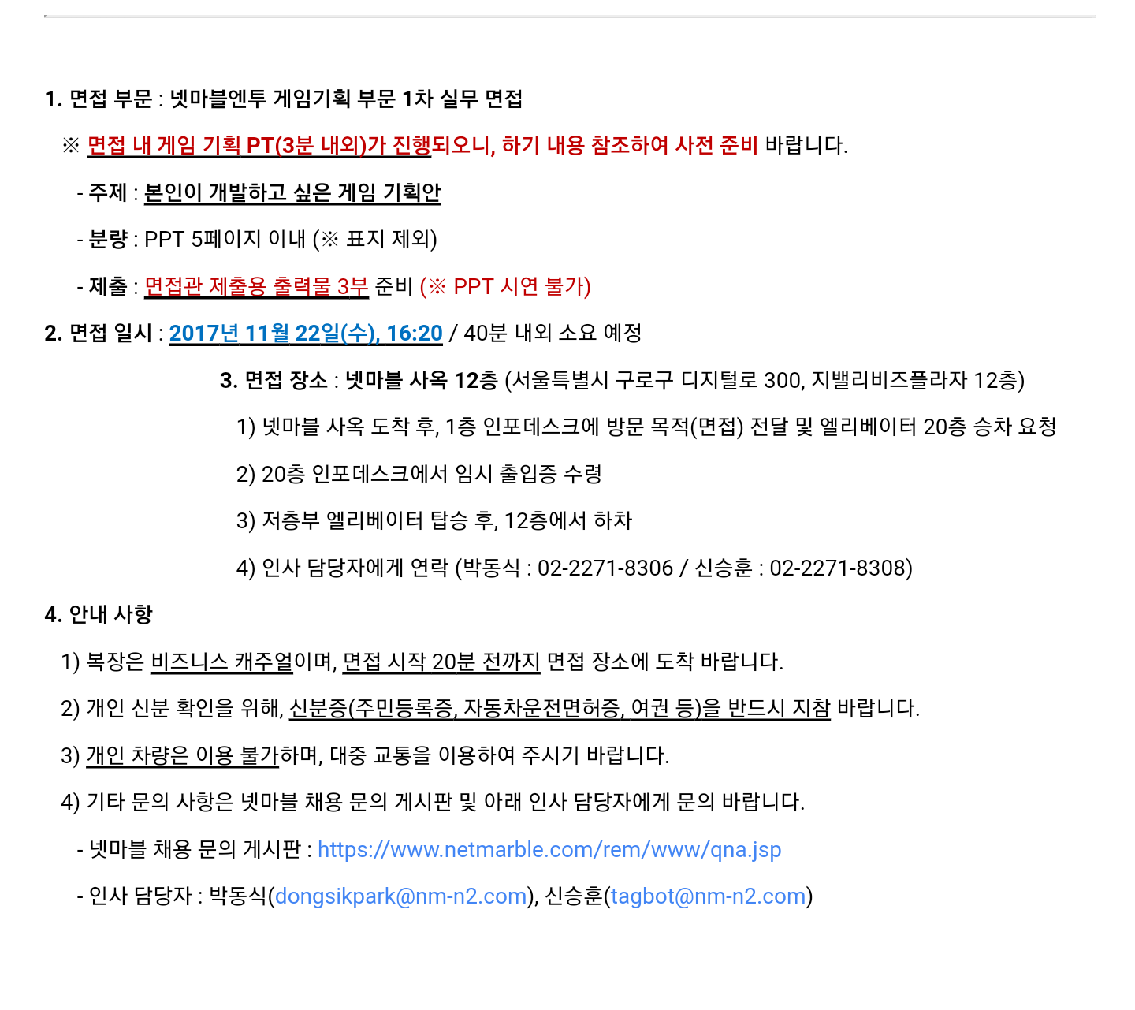

2015년 넷마블 - 기획 / 하반기 공채(넷마블 몬스터 팀)

1. 자기 소개
2. 학교 - 어디 나왔냐? 전공 학과는 무엇이냐? 이 전공이
게임 기획과 어떤 연관이 있다고 생각하냐?
3. 포폴 관련해서...

- 논리적이라는 단어를 보고,
- 자신이 논리적이라고 생각하느냐?
- 그렇다면 이 논리 문제를 한번 풀어보거라!!

플레이어 A : 공격력 1 / 크리티컬 50% 확률 / 데미지 2배
플레이어 B : 공격력 1 / 회피 확률 50% 확률 / 회피 시 데미지 0
체력은 둘다 100
PVP를 할 경우 누가 이기는가? 논리적으로 설명해보시오.

4. 마블 퓨쳐 파이터 해보았는가? 해보았다면 지금 레벨은?
(솔직하게 말하는게 좋음)
5. 좋아하는 게임, 지금 하고 있는 게임? 그 이유
6. 인생 게임? 그 이유
7. 전투 액션게임을 개발할 경우, 자신만의 장점이 있다면?
(그동안 X,XX,XXX,XXXX,XX 등 이런 많은 액션 게임을 해 보았습니다.
라고 대답했더니, 경험적 측면 말고, 스킬적 측면으로 본인만의
장점은? 이라고 반론)
8. 학원에서 뭐 배웠냐. (그만 물어봐라 새끼들아)

//넷마블 경영진 면접 - 질문 있어요?// 국내 모바일 RPG 시장은 이미 넷마블이 선점을 하고 있고, 넷마블 게임으로 이미 포화 상태에 들어갔다고 생각합니다. 새로 나오는 넷마블의 RPG 역시 한정된 파이를 같은 회사가 나눠 먹는 방식으로 서로 경쟁을 하게 되는데, 넷마블이 그리고 있는 회사의 비젼과 게임을 개발하는데 있어서의 전략 또는 포트폴리오를 어떻게 구상하고 있는지 궁금합니다. (대답 듣고 나서 왜 물어보냐고 질문이 분명히 나옴) 회사의 방향을 알아야 제가 넷마블의 기획자로써 어떤 준비를 해야하며, 어떤 마음을 가지고 개발에 임해야 하는지 알고 싶어서 질문했습니다. 캬, 취한다.

